MAYO
 | COTIZACIÓN PROPUESTA_MARTIN ENGINEERING PERU__Libretas_02.06.2026
 | Nº | Cód. Artíc. | Art. | Foto | Cant. | Costo Uni. No IGV (S/.) | Tiempo Entrega | Detalles | Costo Total No IGV (S/.) |  | proveedor | Cod. Prod. Prov. | COSTO S/. | % | Resultado | Margen | Total | Cantidad | Costo MUESTRA Unidad | Movilidad | Total Producto | Tipo de Impresión | Costo impresión | Cant Color | Cant Lados | Cantidad por Millar | Costo Impresión | Empaq | Seguro CRT | Total | Costo S/. Sin IGV | I.G.V | TOTAL
c | 1 | LIBRETA DE CUERINA A5 CODIGO: BC907 |  | 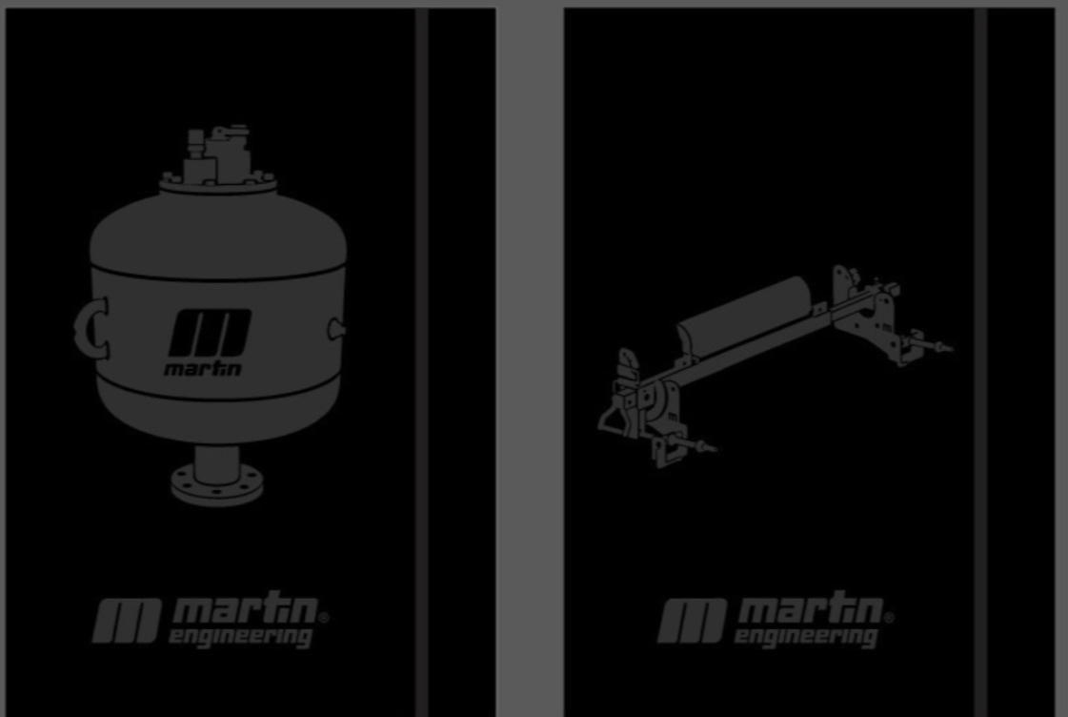 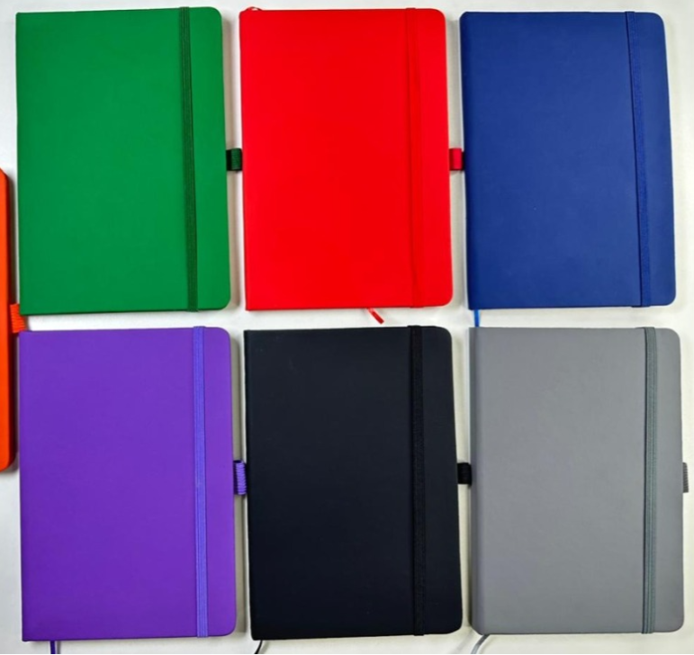 | 50 | S/. 23.00 | 5 a 7 dias hábiles | LIBRETA DE CUERINA (biocuero) (A5) Material: Libreta de biocuero tapa frontal y posterior, A5 con separador de hojas y liga para lapiceros Medidas: 15 cm x 21 cm INTERIOR: Hojas rayadas. * Cantidad 80 hojas 1 color * Material, bond 75gr. color beige Incluye: Bolsa independiente * Incluye aplicación de 1 logo en la tapa. Arte y diseño debe ser facilitado por el cliente | S/. 1,150.00 | Entrega en Ate vitarte forma de trabajo 50/50 | CHIPER CODIGO: BC907 | S/ 580.00 +IGV CHIPER | S/. 11.60 | 60 | S/. 6.96 | S/. 348.00 | S/. 18.56 | 50 | S/. 11.60 | S/. 100.00 | S/. 1,039.60 | 90.00 mas IGV por los 50 con logo grande en la portada (HUGO LOZADA) | S/. 100.00 | 1 | 1 | 1 | S/. 100.00 | S/. 5.39 | S/. 9.16 | S/. 1,154.15 | S/. 23.08 | S/. 4.15 | S/. 27.24

